问题01
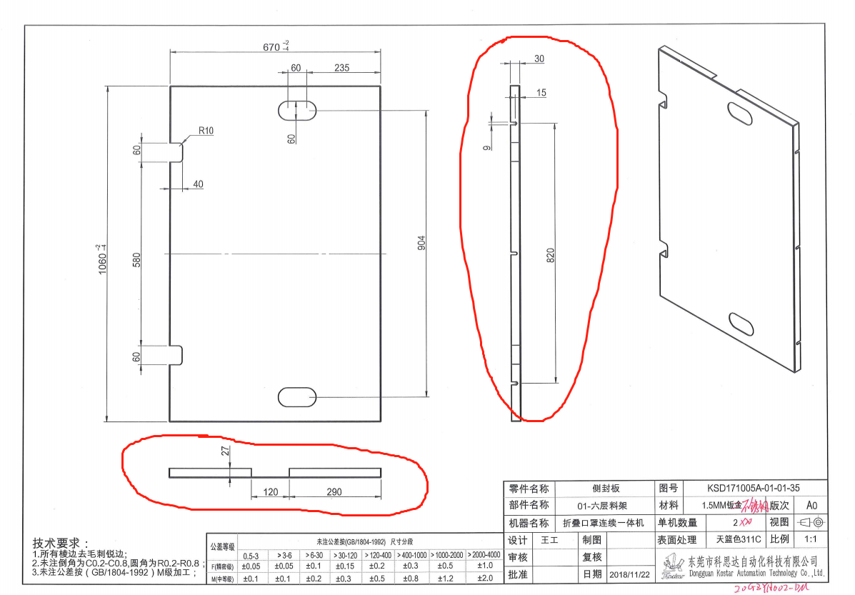
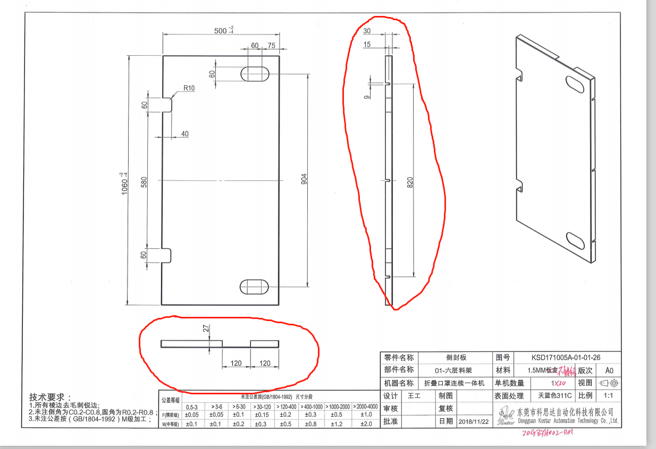

问题点：画圈位置的高度是27还是30？请确认？
答：按30的

问题02
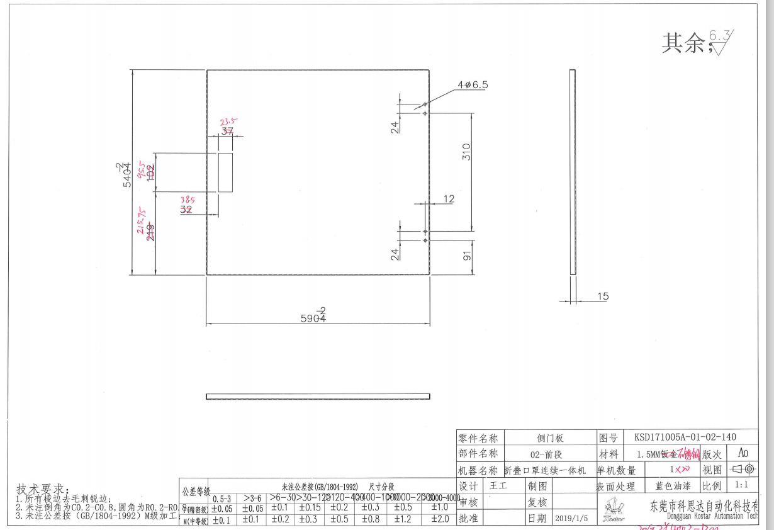
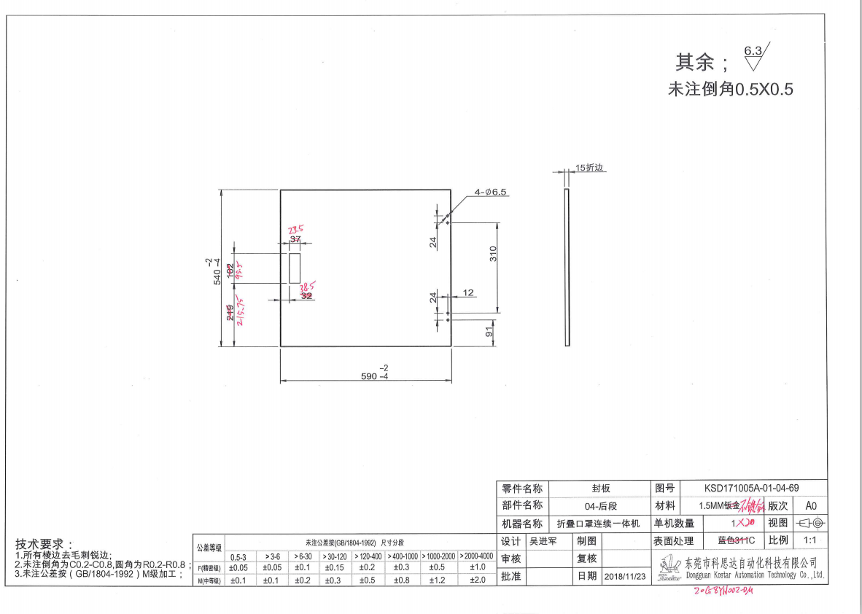

问题点：这2张图的图号不一样，但尺寸都是一样的，是否按照图纸做？
答：按图制作，这两个是用在不同工位，所以图号分开的

问题03
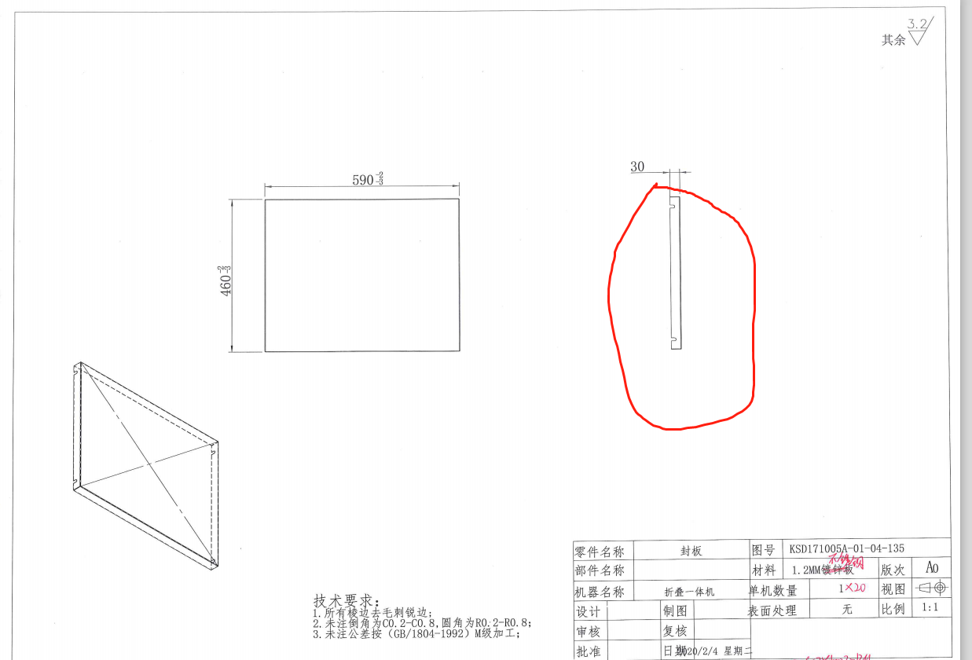

问题点：画圈的图纸无尺寸，请确认？

问题04
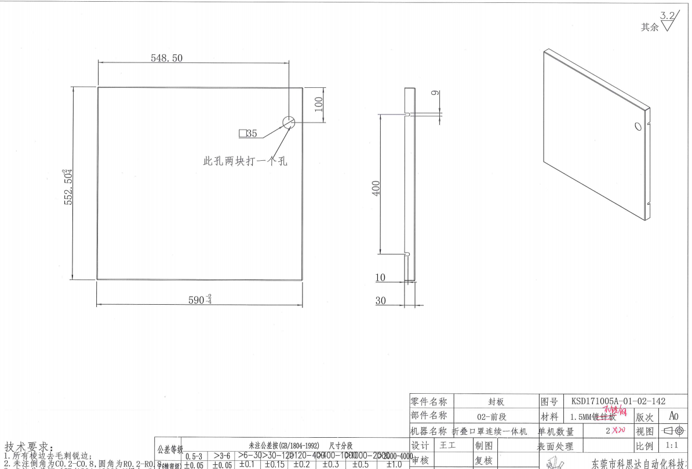

问题点：这张图做40件，是不是20件开孔，20件不开孔，请确认？

答:只要有20件开直径35的孔即可

